상품제안서
바나나담요+미니핸디에코백세트 | 상품코드: F32946

 |  |  |  |  |  |  | 02-412-0044 | www.easy1.co.kr
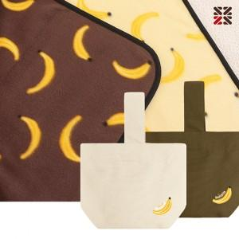

【상세/제작정보】 | ●에코백(실크인쇄 1도) -100개이상 무료,100개미만 일괄4만원추가(VAT별도)

【인쇄/포장옵션】 | 실크 / OPP(비닐)

【공급단가】 | 수량 | 100~ | 300~ | 500~ | 1,000~ | 3,000~
*VAT별도 | 단가 | 6,120원 | 6,020원 | 5,880원 | 5,730원 | 5,630원

【상품 URL】 | https://www.easy1.co.kr:443/src/goods_detail.php?gdno=32946

